СимволГода_2018
 |  | Обновлено: Friday 15 September 2017 12:26:39 |  |  |  |  |  |  | ПРЕДОПЛАТА | ИТОГО:
 |  |  |  |  |  |  |  |  | 0.00 | 0
 |  | Адрес: Москва, ул. Монтажная д.2а Телефоны : 8(495) 775-44-73, 775-44-74, 799-08-87 http://www.psfarfor.ru E-mail: info@psf-group.ru |  |  |  |  |  |  | СКИДКА:
 |  |  |  |  |  |  |  |  | 0.00

Код | Артикул | Фото | Описание | Кол-во в коробке | Базовая цена | Цена | Цена по предоплате | Кол-во на остатке | Заявка шт. | Сумма | Штрихкод
172-40346 |  EDI-A350K-041 | 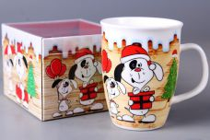 Нажмите чтобы увеличить | MUG GIFT NEW BONE CHINA кружка 350мл СИМВОЛ ГОДА СОБАКА обертовая 4 вида декора, индивидуальная подарочная упаковка | 36.00 | 134,89 | 0 | 0 | 5137 шт. | 0.00 | 0 | 4680411403469
172-40350 | EDI-A350K-052 | 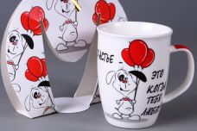 Нажмите чтобы увеличить | MUG GIFT NEW BONE CHINA кружка 350мл СИМВОЛ ГОДА СОБАКА обертовая 2 вида декора, индивидуальная подарочная упаковка | 48.00 | 123,06 | 0 | 0 | 3358 шт. | 0.00 | 0 | 4680411403506
172-40361 | EDI-A350K-061 | 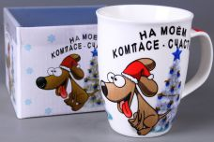 Нажмите чтобы увеличить | MUG GIFT NEW BONE CHINA кружка 350мл СИМВОЛ ГОДА СОБАКА обертовая, индивидуальная подарочная упаковка | 36.00 | 134,89 | 0 | 0 | 4392 шт. | 0.00 | 0 | 4680411403612
172-40342 | EDI-A350P-041 | 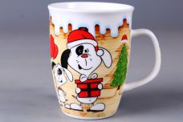 Нажмите чтобы увеличить | MUG NEW BONE CHINA кружка 350мл СИМВОЛ ГОДА СОБАКА, обертовая 4 вида декора, упаковка - гофрокороб | 48.00 | 98,77 | 0 | 0 | 3840 шт. | 0.00 | 0 | 4680411403421
172-40355 | EDI-A350P-045 | 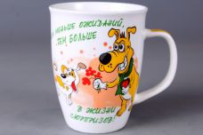 Нажмите чтобы увеличить | MUG NEW BONE CHINA кружка 350мл СИМВОЛ ГОДА СОБАКА, упаковка - гофрокороб | 48.00 | 98,77 | 0 | 0 | 2760 шт. | 0.00 | 0 | 4680411403551
172-40356 | EDI-A350P-047 | 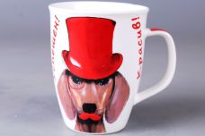 Нажмите чтобы увеличить | MUG NEW BONE CHINA кружка 350мл СИМВОЛ ГОДА СОБАКА, обертовая 2 вида декора, упаковка - гофрокороб | 48.00 | 98,77 | 0 | 0 | 4511 шт. | 0.00 | 0 | 4680411403568
172-40357 | EDI-A350P-048 | 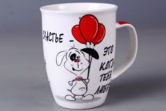 Нажмите чтобы увеличить | MUG NEW BONE CHINA кружка 350мл СИМВОЛ ГОДА СОБАКА, обертовая 2 вида декора, упаковка - гофрокороб | 48.00 | 98,77 | 0 | 0 | 1872 шт. | 0.00 | 0 | 4680411403575
172-40358 | EDI-A350P-049 | 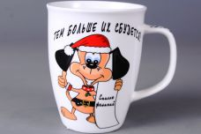 Нажмите чтобы увеличить | MUG NEW BONE CHINA кружка 350мл СИМВОЛ ГОДА СОБАКА, обертовая, упаковка - гофрокороб | 48.00 | 98,77 | 0 | 0 | 2952 шт. | 0.00 | 0 | 4680411403582
172-40359 | EDI-A350P-051 | 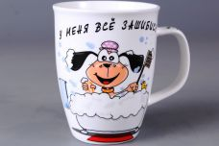 Нажмите чтобы увеличить | MUG NEW BONE CHINA кружка 350мл СИМВОЛ ГОДА СОБАКА, обертовая 2 вида декора, упаковка - гофрокороб | 48.00 | 98,77 | 0 | 0 | 2778 шт. | 0.00 | 0 | 4680411403599
172-40367 | EDI-A350P-054 | 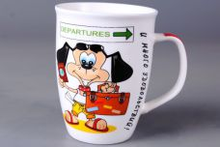 Нажмите чтобы увеличить | MUG NEW BONE CHINA кружка 350мл СИМВОЛ ГОДА СОБАКА, обертовая, упаковка - гофрокороб | 48.00 | 98,77 | 0 | 0 | 2280 шт. | 0.00 | 0 | 4680411403674
172-40368 | EDI-A350P-058 | 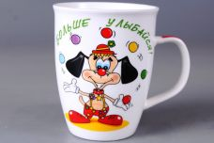 Нажмите чтобы увеличить | MUG NEW BONE CHINA кружка 350мл СИМВОЛ ГОДА СОБАКА, обертовая, упаковка - гофрокороб | 48.00 | 98,77 | 0 | 0 | 2495 шт. | 0.00 | 0 | 4680411403681
172-40369 | EDI-A350P-061 | 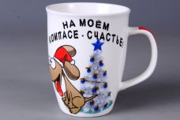 Нажмите чтобы увеличить | MUG NEW BONE CHINA кружка 350мл СИМВОЛ ГОДА СОБАКА, обертовая, упаковка - гофрокороб | 48.00 | 98,77 | 0 | 0 | 4079 шт. | 0.00 | 0 | 4680411403698
172-40377 | EDI-A350P-062 | 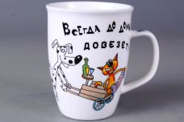 Нажмите чтобы увеличить | MUG NEW BONE CHINA кружка 350мл СИМВОЛ ГОДА СОБАКА, обертовая, упаковка - гофрокороб | 48.00 | 98,77 | 0 | 0 | 2112 шт. | 0.00 | 0 | 4680411403773
172-40378 | EDI-A350P-065 | 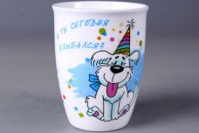 Нажмите чтобы увеличить | MUG NEW BONE CHINA кружка 350мл СИМВОЛ ГОДА СОБАКА, обертовая 2 вида декора, упаковка - гофрокороб | 48.00 | 98,77 | 0 | 0 | 3120 шт. | 0.00 | 0 | 4680411403780
172-40379 | EDI-A350P-066 | 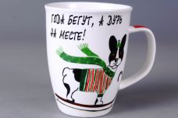 Нажмите чтобы увеличить | MUG NEW BONE CHINA кружка 350мл СИМВОЛ ГОДА СОБАКА, обертовая 4 вида декора, упаковка - гофрокороб | 48.00 | 98,77 | 0 | 0 | 2712 шт. | 0.00 | 0 | 4680411403797
172-40380 | EDI-A350P-068 | 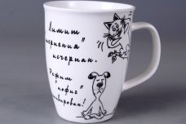 Нажмите чтобы увеличить | MUG NEW BONE CHINA кружка 350мл СИМВОЛ ГОДА СОБАКА, обертовая 2 вида декора, упаковка - гофрокороб | 48.00 | 98,77 | 0 | 0 | 1439 шт. | 0.00 | 0 | 4680411403803
172-40381 | EDI-A350P-070 | 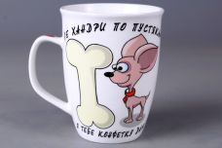 Нажмите чтобы увеличить | MUG NEW BONE CHINA кружка 350мл СИМВОЛ ГОДА СОБАКА, обертовая, упаковка - гофрокороб | 48.00 | 98,77 | 0 | 0 | 2784 шт. | 0.00 | 0 | 4680411403810
172-40382 | EDI-A350P-071 | 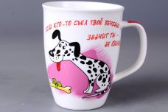 Нажмите чтобы увеличить | MUG NEW BONE CHINA кружка 350мл СИМВОЛ ГОДА СОБАКА, обертовая, упаковка - гофрокороб | 48.00 | 98,77 | 0 | 0 | 3936 шт. | 0.00 | 0 | 4680411403827
172-40349 | EDI-B310K-044 | 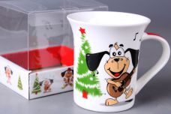 Нажмите чтобы увеличить | MUG GIFT NEW BONE CHINA кружка 310мл СИМВОЛ ГОДА СОБАКА обертовая 4 вида декора, индивидуальная подарочная упаковка | 36.00 | 134,89 | 0 | 0 | 5471 шт. | 0.00 | 0 | 4680411403490
172-40351 | EDI-B310K-053 | 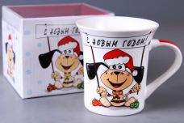 Нажмите чтобы увеличить | MUG GIFT NEW BONE CHINA кружка 310мл СИМВОЛ ГОДА СОБАКА обертовая, индивидуальная подарочная упаковка | 36.00 | 134,89 | 0 | 0 | 5543 шт. | 0.00 | 0 | 4680411403513
172-40360 | EDI-B310K-060 | 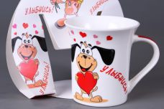 Нажмите чтобы увеличить | MUG GIFT NEW BONE CHINA кружка 310мл СИМВОЛ ГОДА СОБАКА обертовая 4 вида декора, индивидуальная подарочная упаковка | 48.00 | 123,06 | 0 | 0 | 4787 шт. | 0.00 | 0 | 4680411403605
172-40345 | EDI-B310P-044 | 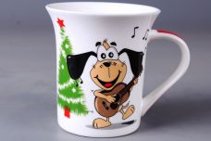 Нажмите чтобы увеличить | MUG NEW BONE CHINA кружка 310мл СИМВОЛ ГОДА СОБАКА, обертовая 4 вида декора, упаковка - гофрокороб | 48.00 | 98,77 | 0 | 0 | 4944 шт. | 0.00 | 0 | 4680411403452
172-40352 | EDI-B310P-050 | 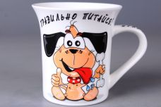 Нажмите чтобы увеличить | MUG NEW BONE CHINA кружка 310мл СИМВОЛ ГОДА СОБАКА, обертовая, упаковка - гофрокороб | 48.00 | 98,77 | 0 | 0 | 3408 шт. | 0.00 | 0 | 4680411403520
172-40353 | EDI-B310P-053 | 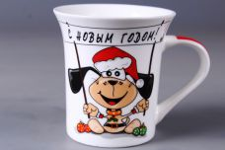 Нажмите чтобы увеличить | MUG NEW BONE CHINA кружка 310мл СИМВОЛ ГОДА СОБАКА, обертовая, упаковка - гофрокороб | 48.00 | 98,77 | 0 | 0 | 5088 шт. | 0.00 | 0 | 4680411403537
172-40362 | EDI-B310P-060 | 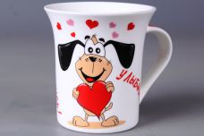 Нажмите чтобы увеличить | MUG NEW BONE CHINA кружка 310мл СИМВОЛ ГОДА СОБАКА, обертовая 4 вида декора, упаковка - гофрокороб | 48.00 | 98,77 | 0 | 0 | 4152 шт. | 0.00 | 0 | 4680411403629
172-40370 | EDI-B310P-072 | 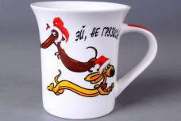 Нажмите чтобы увеличить | MUG NEW BONE CHINA кружка 310мл СИМВОЛ ГОДА СОБАКА, обертовая 4 вида декора, упаковка - гофрокороб | 48.00 | 98,77 | 0 | 0 | 4272 шт. | 0.00 | 0 | 4680411403704
172-40371 | EDI-C270P-069 | 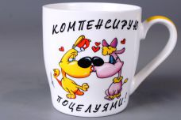 Нажмите чтобы увеличить | MUG NEW BONE CHINA кружка 270мл СИМВОЛ ГОДА СОБАКА, обертовая, упаковка - гофрокороб | 72.00 | 88,10 | 0 | 0 | 2183 шт. | 0.00 | 0 | 4680411403711
172-40372 | EDI-C270P-073 | 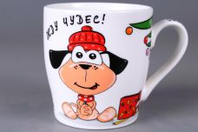 Нажмите чтобы увеличить | MUG NEW BONE CHINA кружка 270мл СИМВОЛ ГОДА СОБАКА, обертовая, упаковка - гофрокороб | 72.00 | 88,10 | 0 | 0 | 3528 шт. | 0.00 | 0 | 4680411403728
172-40347 | EDI-D350K-042 | 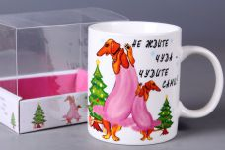 Нажмите чтобы увеличить | MUG GIFT NEW BONE CHINA кружка 350мл СИМВОЛ ГОДА СОБАКА обертовая, индивидуальная подарочная упаковка | 36.00 | 134,88 | 0 | 0 | 6491 шт. | 0.00 | 0 | 4680411403476
172-40348 | EDI-D350K-043 | 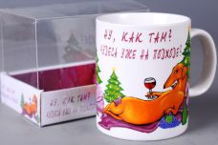 Нажмите чтобы увеличить | MUG GIFT NEW BONE CHINA кружка 350мл СИМВОЛ ГОДА СОБАКА обертовая, индивидуальная подарочная упаковка | 36.00 | 134,89 | 0 | 0 | 5868 шт. | 0.00 | 0 | 4680411403483
172-40341 | EDI-D350P-040 | 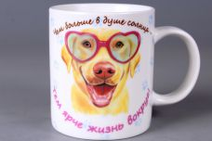 Нажмите чтобы увеличить | MUG NEW BONE CHINA кружка 350мл СИМВОЛ ГОДА СОБАКА, обертовая, упаковка - гофрокороб | 48.00 | 98,77 | 0 | 0 | 6853 шт. | 0.00 | 0 | 4680411403414
172-40343 | EDI-D350P-042 | 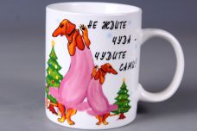 Нажмите чтобы увеличить | MUG NEW BONE CHINA кружка 350мл СИМВОЛ ГОДА СОБАКА, обертовая, упаковка - гофрокороб | 48.00 | 98,77 | 0 | 0 | 6600 шт. | 0.00 | 0 | 4680411403438
172-40344 | EDI-D350P-043 | 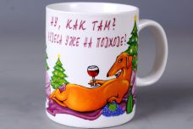 Нажмите чтобы увеличить | MUG NEW BONE CHINA кружка 350мл СИМВОЛ ГОДА СОБАКА, обертовая, упаковка - гофрокороб | 48.00 | 98,77 | 0 | 0 | 6168 шт. | 0.00 | 0 | 4680411403445
172-40354 | EDI-D350P-046 |  Нажмите чтобы увеличить | MUG NEW BONE CHINA кружка 350мл СИМВОЛ ГОДА СОБАКА, упаковка - гофрокороб | 48.00 | 98,77 | 0 | 0 | 4248 шт. | 0.00 | 0 | 4680411403544
172-40363 | EDI-D350P-055 | 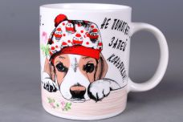 Нажмите чтобы увеличить | MUG NEW BONE CHINA кружка 350мл СИМВОЛ ГОДА СОБАКА, обертовая 4 вида декора, упаковка - гофрокороб | 48.00 | 98,77 | 0 | 0 | 5639 шт. | 0.00 | 0 | 4680411403636
172-40364 | EDI-D350P-056 | 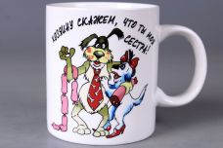 Нажмите чтобы увеличить | MUG NEW BONE CHINA кружка 350мл СИМВОЛ ГОДА СОБАКА, обертовая, упаковка - гофрокороб | 48.00 | 98,77 | 0 | 0 | 3168 шт. | 0.00 | 0 | 4680411403643
172-40365 | EDI-D350P-057 | 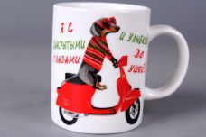 Нажмите чтобы увеличить | MUG NEW BONE CHINA кружка 350мл СИМВОЛ ГОДА СОБАКА, обертовая, упаковка - гофрокороб | 48.00 | 98,77 | 0 | 0 | 6263 шт. | 0.00 | 0 | 4680411403650
172-40366 | EDI-D350P-059 | 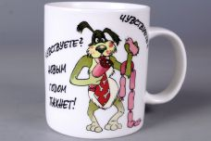 Нажмите чтобы увеличить | MUG NEW BONE CHINA кружка 350мл СИМВОЛ ГОДА СОБАКА, обертовая 2 вида декора, упаковка - гофрокороб | 48.00 | 98,77 | 0 | 0 | 3264 шт. | 0.00 | 0 | 4680411403667
172-40373 | EDI-D350P-063 | 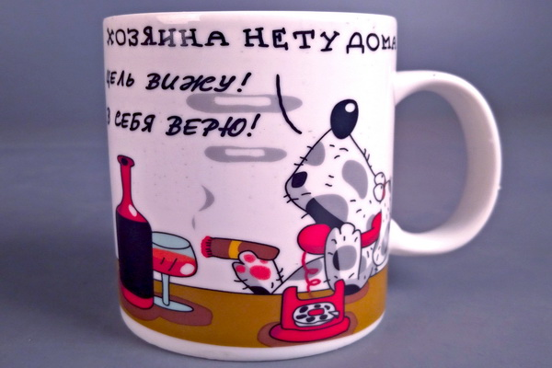 Нажмите чтобы увеличить | MUG NEW BONE CHINA кружка 350мл СИМВОЛ ГОДА СОБАКА, обертовая, упаковка - гофрокороб | 48.00 | 98,77 | 0 | 0 | 2832 шт. | 0.00 | 0 | 4680411403735
172-40374 | EDI-D350P-064 | 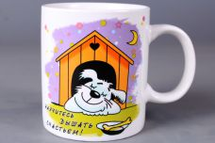 Нажмите чтобы увеличить | MUG NEW BONE CHINA кружка 350мл СИМВОЛ ГОДА СОБАКА, обертовая 2 вида декора, упаковка - гофрокороб | 48.00 | 98,77 | 0 | 0 | 3983 шт. | 0.00 | 0 | 4680411403742
172-40375 | EDI-D350P-067 | 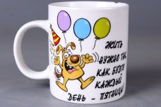 Нажмите чтобы увеличить | MUG NEW BONE CHINA кружка 350мл СИМВОЛ ГОДА СОБАКА, обертовая, упаковка - гофрокороб | 48.00 | 98,77 | 0 | 0 | 4896 шт. | 0.00 | 0 | 4680411403759
172-40376 | EDI-D350P-074 | 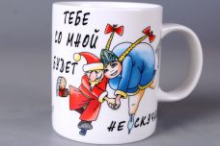 Нажмите чтобы увеличить | MUG NEW BONE CHINA кружка 350мл СИМВОЛ ГОДА СОБАКА, обертовая, упаковка - гофрокороб | 48.00 | 98,77 | 0 | 0 | 4800 шт. | 0.00 | 0 | 4680411403766
1-38706 | EDI-A350K-002 | 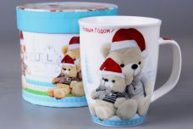 Нажмите чтобы увеличить | MUG GIFT NEW BONE CHINA кружка 350мл НОВОГОДНЯЯ обертовая 4 вида декора, индивидуальная подарочная упаковка | 36.00 | 208,09 | 0 | 0 | 2075 шт. | 0.00 | 0 | 4630017589623
1-39480 | EDI-A350K-019 | 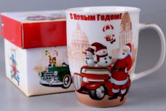 Нажмите чтобы увеличить | MUG GIFT NEW BONE CHINA кружка 350мл НОВОГОДНЯЯ обертовая 4 вида декора, индивидуальная подарочная упаковка | 36.00 | 132,42 | 0 | 0 | 720 шт. | 0.00 | 0 | 4680411394804
38699 | EDI-A350P-002 | 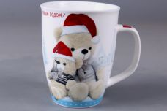 Нажмите чтобы увеличить | MUG NEW BONE CHINA кружка 350мл НОВОГОДНЯЯ обертовая 4 вида декора, упаковка - гофрокороб | 48.00 | 90,38 | 0 | 0 | 46 шт. | 0.00 | 0 | 4630017589661
1-38701 | EDI-A350P-005 | 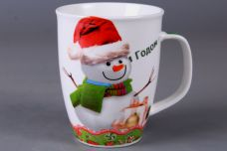 Нажмите чтобы увеличить | MUG NEW BONE CHINA кружка 350мл НОВОГОДНЯЯ обертовая 4 вида декора, упаковка - гофрокороб | 48.00 | 90,38 | 0 | 0 | 335 шт. | 0.00 | 0 | 4630017589685
38691 | EDI-A350P-011 | 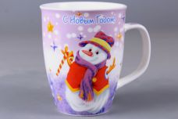 Нажмите чтобы увеличить | MUG NEW BONE CHINA кружка 350мл НОВОГОДНЯЯ обертовая 4 вида декора, упаковка - гофрокороб | 48.00 | 90,38 | 0 | 0 | 3 шт. | 0.00 | 0 | 4630017589708
1-39474 | EDI-A350P-019 | 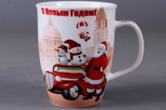 Нажмите чтобы увеличить | MUG NEW BONE CHINA кружка 350мл НОВОГОДНЯЯ обертовая 4 вида декора, упаковка - гофрокороб | 48.00 | 85,32 | 0 | 0 | 2726 шт. | 0.00 | 0 | 4680411394743
1-38697 | EDI-B310K-016 | 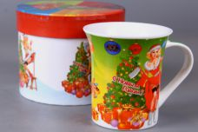 Нажмите чтобы увеличить | MUG GIFT NEW BONE CHINA кружка 310мл НОВОГОДНЯЯ обертовая 4 вида декора, индивидуальная подарочная упаковка | 36.00 | 208,09 | 0 | 0 | 3491 шт. | 0.00 | 0 | 4630017589722
38698 | EDI-B310P-001 | 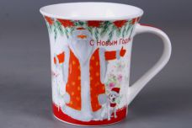 Нажмите чтобы увеличить | MUG NEW BONE CHINA кружка 310мл НОВОГОДНЯЯ обертовая 4 вида декора, упаковка - гофрокороб | 48.00 | 90,38 | 0 | 0 | 83 шт. | 0.00 | 0 | 4630017589739
1-39481 | EDI-D350K-020 | 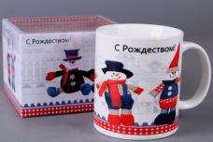 Нажмите чтобы увеличить | MUG GIFT NEW BONE CHINA кружка 350мл НОВОГОДНЯЯ обертовая 4 вида декора, индивидуальная подарочная упаковка | 36.00 | 107,42 | 0 | 0 | 5505 шт. | 0.00 | 0 | 4680411394811
1-38689 | EDI-D350P-009 |  Нажмите чтобы увеличить | MUG NEW BONE CHINA кружка 350мл НОВОГОДНЯЯ обертовая 4 вида декора, упаковка - гофрокороб | 48.00 | 90,38 | 0 | 0 | 1331 шт. | 0.00 | 0 | 4630017589814
1-39475 | EDI-D350P-020 |  Нажмите чтобы увеличить | MUG NEW BONE CHINA кружка 350мл НОВОГОДНЯЯ обертовая 4 вида декора, упаковка - гофрокороб | 48.00 | 79,64 | 0 | 0 | 4588 шт. | 0.00 | 0 | 4680411394750

